Hoja1
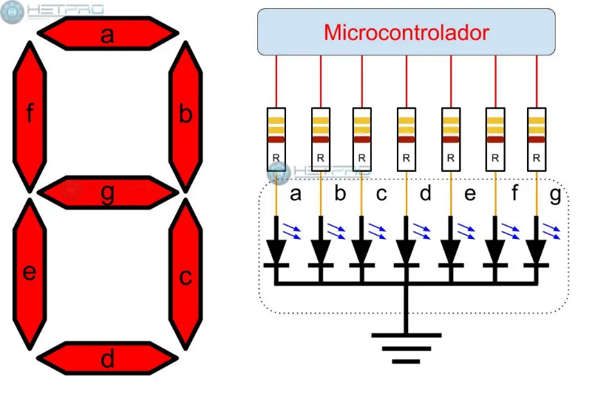
CÁTODO COMÚN
LETRA CARACTER | RB7 | RB6 | RB5 | RB4 | RB3 | RB2 | RB1 | RB0
 | 128 | 64 | 32 | 16 | 8 | 4 | 2 | 1
 | p | g | f | e | d | c | b | a | DEC | HEX
0 | 0 | 0 | 1 | 1 | 1 | 1 | 1 | 1 | 63 | 3F |  | a
1 | 0 | 0 | 0 | 0 | 0 | 1 | 1 | 0 | 6 | 6
2 | 0 | 1 | 0 | 1 | 1 | 0 | 1 | 1 | 91 | 5B | f |  | b
3 | 0 | 1 | 0 | 0 | 1 | 1 | 1 | 1 | 79 | 4F |  | g
4 | 0 | 1 | 1 | 0 | 0 | 1 | 1 | 0 | 102 | 66
5 | 0 | 1 | 1 | 0 | 1 | 1 | 0 | 1 | 109 | 6D | e |  | c
6 | 0 | 1 | 1 | 1 | 1 | 1 | 0 | 1 | 125 | 7D
7 | 0 | 0 | 0 | 0 | 0 | 1 | 1 | 1 | 7 | 7
8 | 0 | 1 | 1 | 1 | 1 | 1 | 1 | 1 | 127 | 7F |  | d
9 | 0 | 1 | 1 | 0 | 1 | 1 | 1 | 1 | 111 | 6F
A | 0 | 1 | 1 | 1 | 0 | 1 | 1 | 1 | 119 | 77
B | 0 | 1 | 1 | 1 | 1 | 1 | 0 | 0 | 124 | 7C
C | 0 | 0 | 1 | 1 | 1 | 0 | 0 | 1 | 57 | 39
D | 0 | 1 | 0 | 1 | 1 | 1 | 1 | 0 | 94 | 5E
E | 0 | 1 | 1 | 1 | 1 | 0 | 0 | 1 | 121 | 79
F | 0 | 1 | 1 | 1 | 0 | 0 | 0 | 1 | 113 | 71

